E2Eテスト
 |  | E2Eテスト一覧

 | 一、モバイルポイント申し込み・解約

 | 1 | mpnt_chk_u.cgi | ○
 | 2 | mpnt_cmp_u.cgi | ○
 | 3 | mpnt_login_u.cgi | ○

 | テスト条件
 | 申し込んでいないuser

 | 1.申し込み：
 |  | １、モバイルポイント ユーザ画面にログイン
 |  | mpnt_login_u.cgi
 |  | ２、次へ
 |  | mpnt_chk_u.cgi
 |  | ３、契約に同意して申し込む
 |  | mpnt_cmp_u.cgi
 |  | ４、ok
 |  | ５、bbモバイルポイントに申し込みありがとうございます

 | テスト条件
 | 申し込んだuser
2
 | ２、解約：
 |  | １、モバイルポイント ユーザ画面にログイン
 |  | mpnt_login_u.cgi
 |  | ２、次へ
 |  | mpnt_chk_u.cgi
 |  | ３、bbモバイルポイントを解約する
 |  | mpnt_cmp_u.cgi
 |  | ４、ok
 |  | ５、bbモバイルポイントを解約しました。

 | 二、KDDI請求

 | 1 | kddi_charge_apply_cmp.cgi | ○
 | 2 | kddi_charge_cancel_chk.cgi | ○
 | 3 | kddi_charge_info.cgi | ○
 | 4 | kddi_charge_modify_chk.cgi | ×
 | 5 | kddi_charge_modify_input.cgi | ×
 | 6 | kddi_charge_apply_chk.cgi | ○
 | 7 | kddi_charge_apply_input.cgi | ○
 | 8 | kddi_charge_cancel_cmp.cgi | ○
 | 9 | kddi_charge_login_u.cgi | ○
 | 10 | kddi_charge_modify_cmp.cgi | ×

 | １、KDDI請求支払方法変更申込
 |  | １、auひかりステータス更新業務画面からuserとpasswordを検査
 |  | テスト条件
 |  | １、送付済み
 |  | ２、開通待ち
 |  | ３、開通済み

 |  | スーテプ

 |  | ２、ログイン
 |  | kddi_charge_login_u.cgi
 |  | 2.1 次へ
 |  | kddi_charge_info.cgi |  | kddi_charge_modify_input.cgi
 |  | ２.２ 手続き開始
 |  | kddi_charge_apply_input.cgi
 |  | ２.３ 入力
 |  | kddi_charge_apply_chk.cgi
 |  | ２.４ 申し込む
 |  | kddi_charge_apply_cmp.cgi |  | 入力
 |  | ２.５ KDDI請求のお申し込みを受け付けました。
 |  |  |  | kddi_charge_modify_chk.cgi
 | ２、KDDI請求支払方法変更申込キャンセル
 |  | テスト条件
 |  | 申し込み完了なuser

 |  | スーテプ

 |  | １、ログイン |  | 申し込む
 |  | kddi_charge_login_u.cgi |  | kddi_charge_modify_cmp.cgi
 |  | ２、次へ
 |  | kddi_charge_info.cgi
 |  | ３、キャンセイル
 |  | kddi_charge_cancel_chk.cgi
 |  | ４、キャンセイル
 |  | kddi_charge_cancel_cmp.cgi
 |  | ５、KDDI請求のお申し込みキャンセイルが完了しました。

 | 三、NURO認証

 |  | secap移行 フェーズ2 E2Eテストで、（認証後別サーバにリダイレクトされるためなし？）

 | 四、NTTオプション ひかり電話単品申し込み

 | 1 | ntt_option_apply_area_u.cgi | ○
 | 2 | ntt_option_cancel_u.cgi | ×
 | 3 | ntt_option_apply_chk_u.cgi | ○
 | 4 | ntt_option_apply_cmp_u.cgi | ○
 | 5 | ntt_option_apply_set_u.cgi | ○

 |  | NTTオプションサービス単品申込
 |  | テスト条件
 |  | オフラインサインアップ（個人）でユーザ作成
 |  | 会員区分：R7:フレッツ光（ライトファミリー）

 |  | スーテプ

 |  | １、ログイン
 |  | ２、次へ
 |  | ntt_option_apply_area_u.cgi |  | （ntt_option_apply_area_u.html）キャンセイルを押す
 |  | ３、入力 （NTT区分選択および設置場所電話番号確認画面）
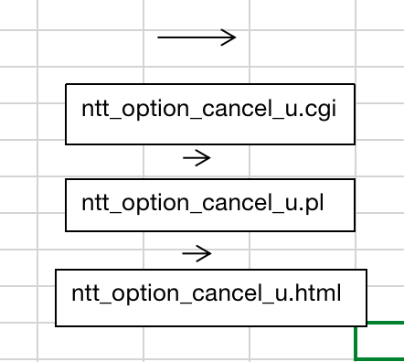
 |  | ４、次へ
 |  | ntt_option_apply_set_u.cgi
 |  | ５、入力 （申請画面）
 |  | ６、次へ
 |  | ntt_option_apply_chk_u.cgi
 |  | ７、次へ
 |  | ntt_option_apply_cmp_u.cgi
 |  | ８、申し込み完了

 |  |  |  | ntt_option_cancel_u.cgiに入る

 | 五、認証・件数課金利用状況 | secap移行 フェーズ2 E2Eテストで、（マイページから遷移するためなし？）

 | 六、入会証再発行

 | 1 | notify_again_login_u.cgi | ○
 | 2 | notify_again_cmp_u.cgi | ○

 |  | テスト条件
 |  | オフラインサインアップ（個人）でユーザ作成

 |  | スーテプ

 |  | １、ソーンネット入会証の再発行画面に入力
 |  | ２、次へ
 |  | notify_again_login_u.cgi
 |  | ３、ご入力いただきました内容およびご登録の住所をご確認ください
 |  | ４、申し込む
 |  | notify_again_cmp_u.cgi
 |  | ５、ご登録の住所に、入会証の再発行書を送付する手配が完了いたしました。

追加テストケース
追加テストケース

追加 テスト ケース | 機能 | テストケース | テストデータ | 備考
1 | モバイルポイント申し込み・解約 | モバイルポイントを申請不可テストケース | 観客退会済みのユーザ | 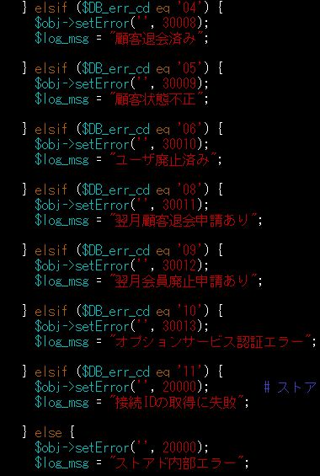 mpnt_login_u.cgi こちで判断する | E2Eで使用のケース
2 | NTTオプション ひかり電話単品申し込み | NTTオプション ひかり電話単品申し込みできないテストケース | auひかり申請中ユーザ | ntt_option_apply_area_u.cgi ここで判断する | E2Eで使用のケース

3 | KDDI請求支払方法変更申込 | kddi_charge_modify_input.cgi kddi_charge_modify_chk.cgi kddi_charge_modify_cmp.cgi | ユーザ審査NG状態 | 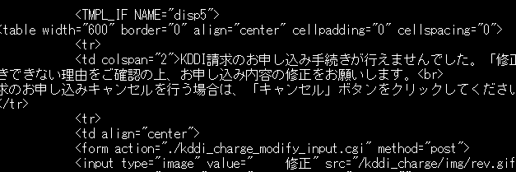 | E2Eで確認出来ないケース
4 | NTTオプション ひかり電話単品申し込み | ntt_option_cancel_u.cgi | （ntt_option_apply_area_u.html）キャンセイルを押す |  | E2Eで確認出来ないケース

5 | 認証・件数課金利用状況 | マイページから登録し、テスト環境のMyPage画面<https://secapt.so-net.ne.jp/mypage/> から下記画面へ遷移する。 ※https://secapd.so-net.ne.jp/cgi-bin/PayPerView/user/ppvlogsrchu1.pl | UserID: id-doku003@nmt SystemID: PW: abcd1234 ＜認証・件数課金利用状況＞画面遷移図を参考する | E2Eテストでの中にPayPerView /件数課金コンテンツ確認.featureで行っている | 保留後お客様から確認が必要
6 | NURO認証 | https://secapd.so-net.ne.jp/cgi-bin/mrc/user_web/mrc_auth.cgi からログインし、認証を行う | （認証後別サーバにリダイレクトされるためなし） |  | テストなし

KDDI手動テストケース
手動テストケース

 | ②KDDI請求支払方法変更申込

 | テストCGI
 | kddi_charge_modify_input.cgi
 | kddi_charge_modify_chk.cgi
 | kddi_charge_modify_cmp.cgi

 | テスト環境
url: | https://secapd.so-net.ne.jp/cgi-bin/kddi_charge/kddi_charge_login_u.cgi

① | ログイン user : xy237222@ts11 pwd : pag5tyx2 （審査NGユーザ）

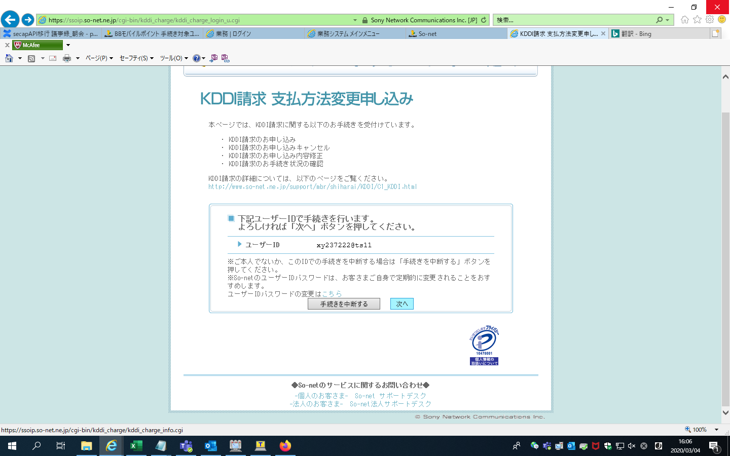

次へをクリックすると、kddi_charge_info.cgiに入り、判断する

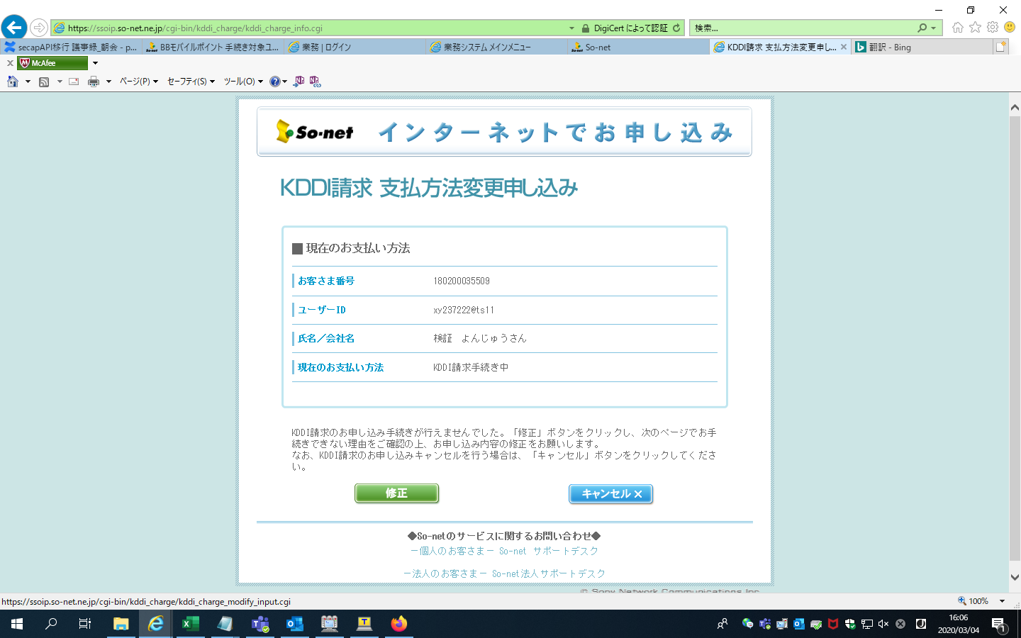

審査NGのユーザの場合修正ボタンが出る。修正をクリックと、kddi_charge_modify_input.cgiに入り、修正する

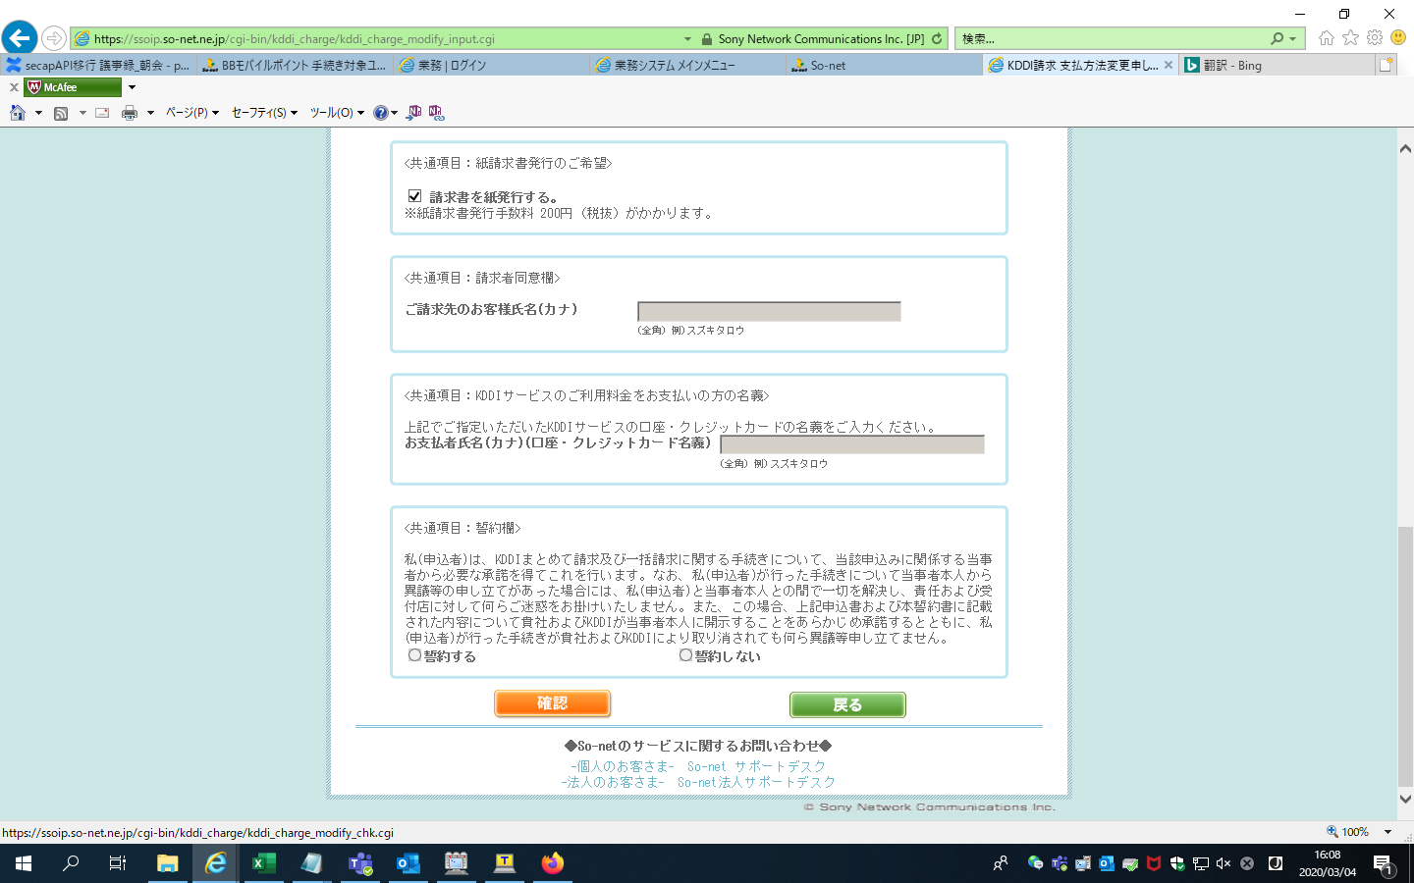

修正が終わったら、確認ボタンをクリックすると、kddi_charge_modify_chk.cgiに入り、チェックする

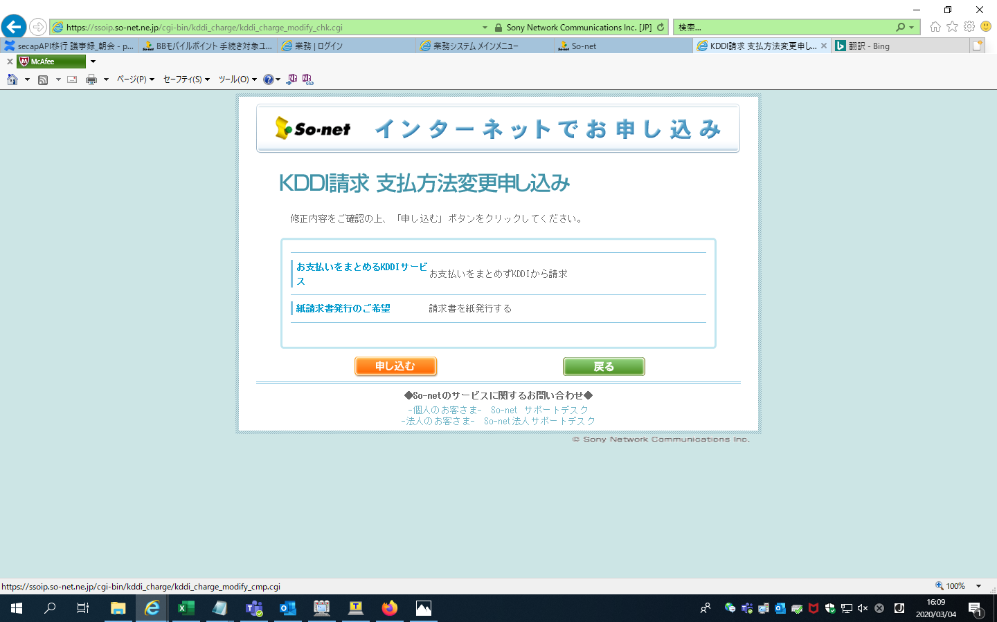

申し込むをクリックすると、kddi_charge_modify_cmp.cgiに入り、DBにデータを保存する。

 | 以上です。手動テストケース完了

NTTオプション手動テストケース
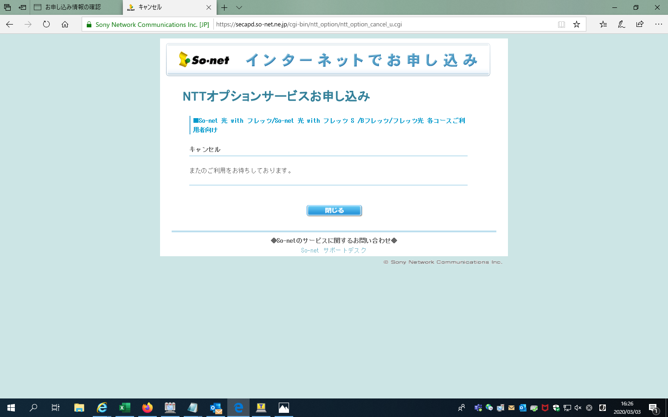
手動テストケース

 | ①NTTオプション ひかり電話単品申し込みのキャンセルボタン

 | テストCGI

 | ntt_option_cancel_u.cgi

 | テスト環境
url: | https://ssoip.so-net.ne.jp/cgi-bin/ntt_option/ntt_option_apply_area_u.cgi

login in | user:kcmmkz3tuvecj3km@nmt | pwd:mep3wnz2pzhpjzEZ

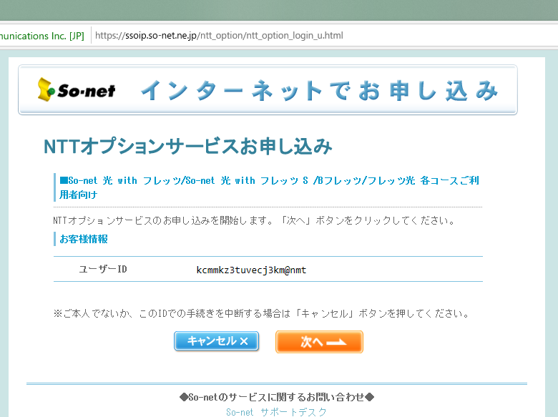

次へクリック

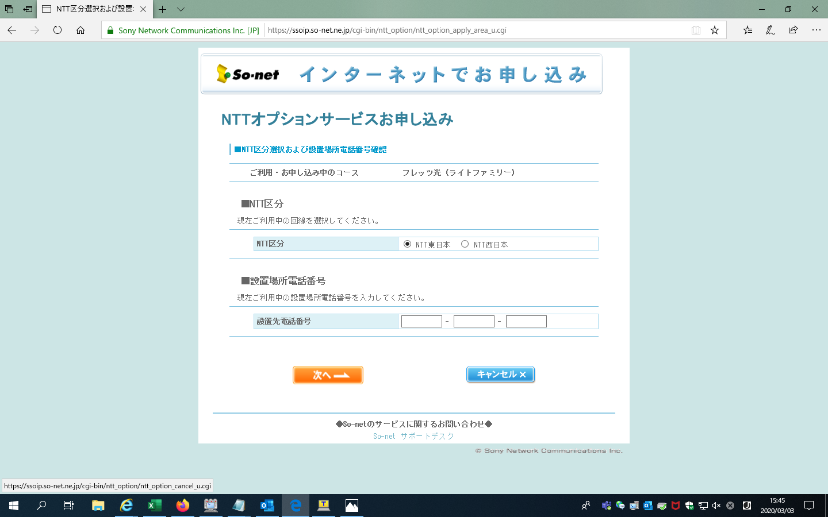

キャンセルをクリック
ntt_option_cancel_u.cgiに入る

 | キャンセル画面が出る

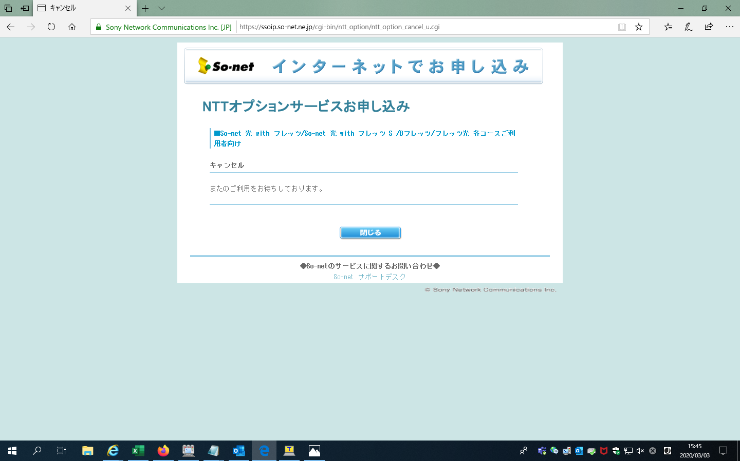

 | DEV環境: 上と同じです

 |  |  | url : | https://secapd.so-net.ne.jp/ntt_option/ntt_option_login_u.html

 |  |  | login : | user : soneko_test11@ts04 pwd : a1111111

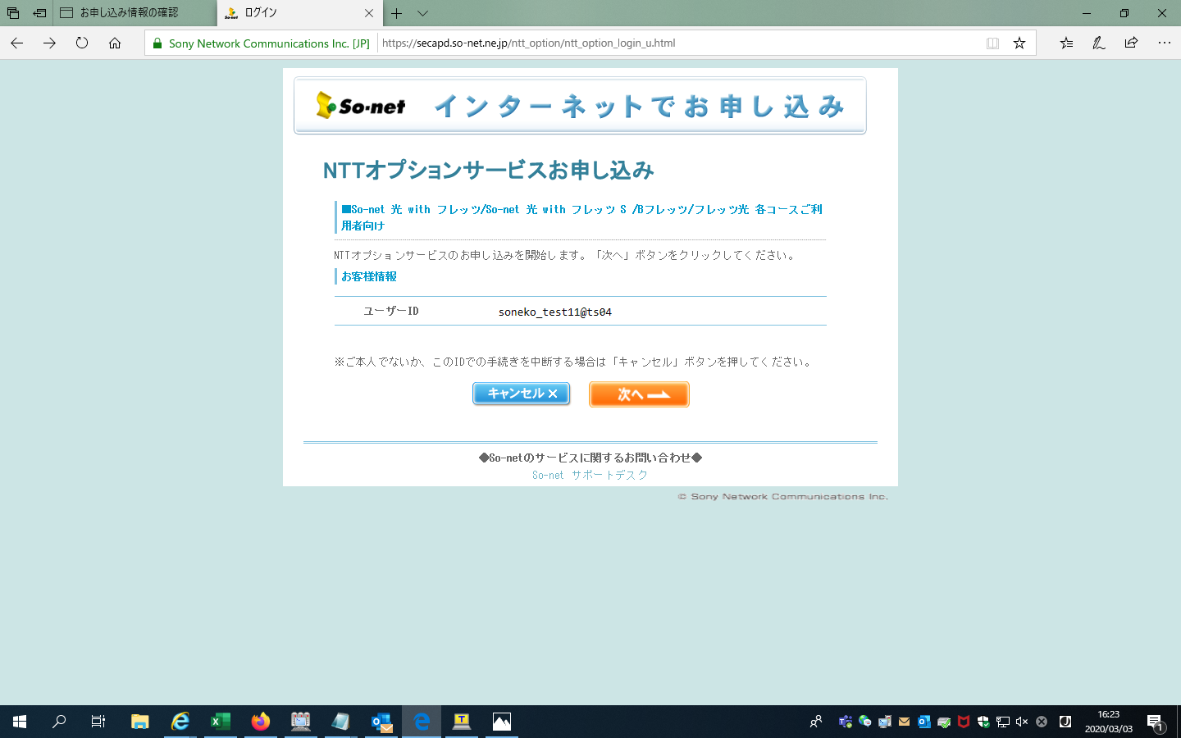

次へクリック

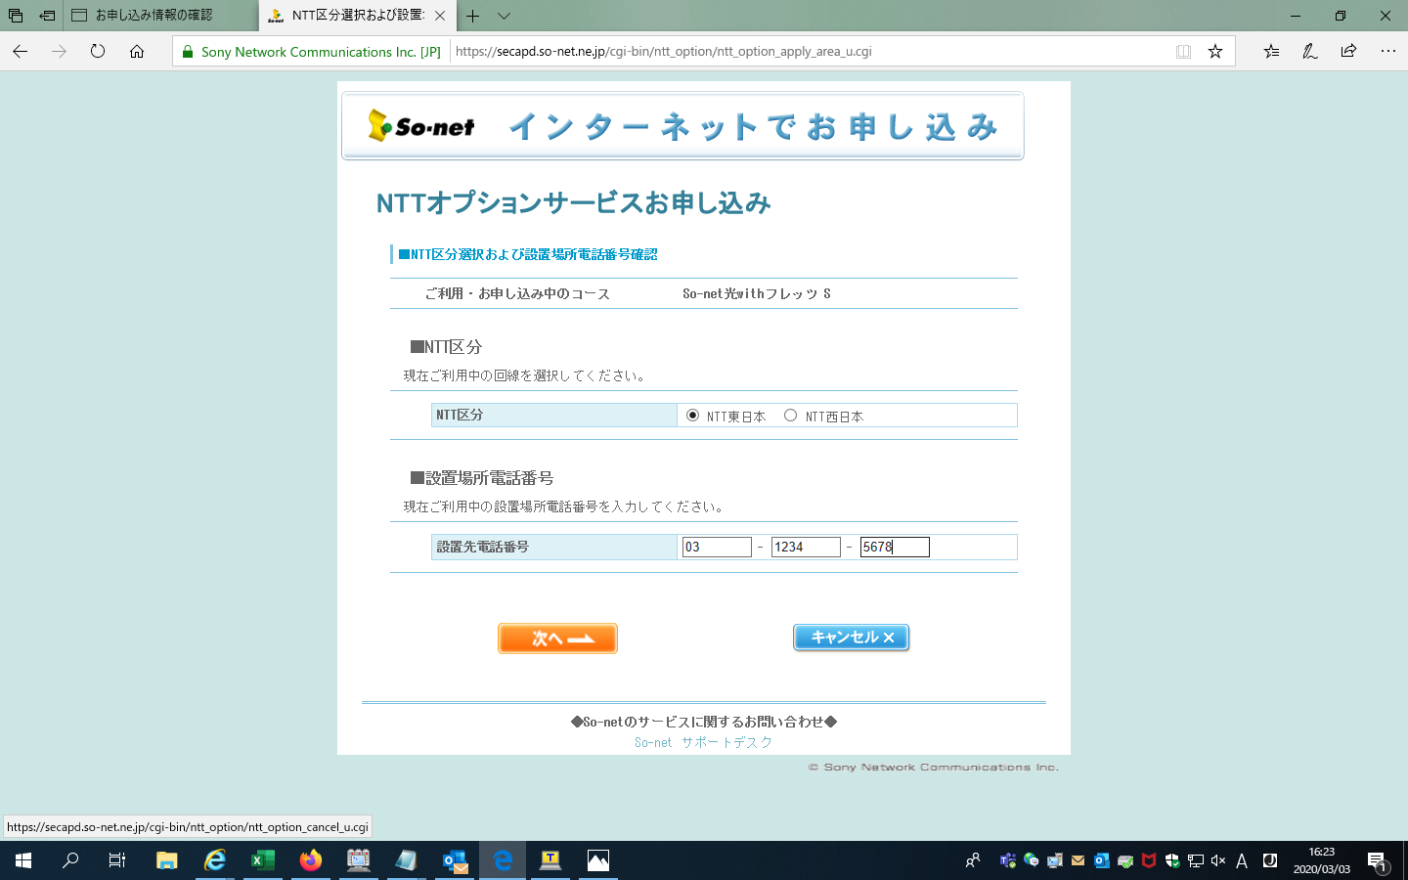

キャンセルをクリック

 | キャンセル画面が出る

